proceso
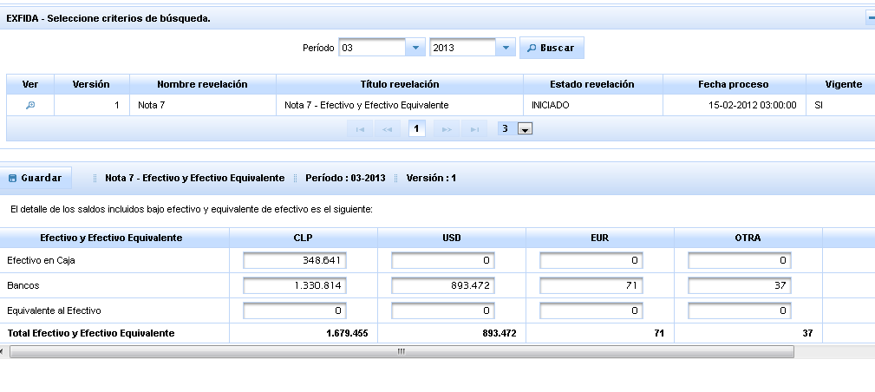
Clase | Solucion
Columna | sql server no poporta in de subselect, se comenta @Fetch(FetchMode.SUBSELECT)

flujo
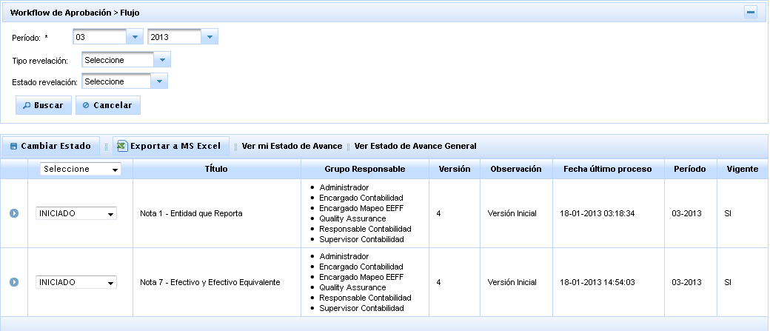
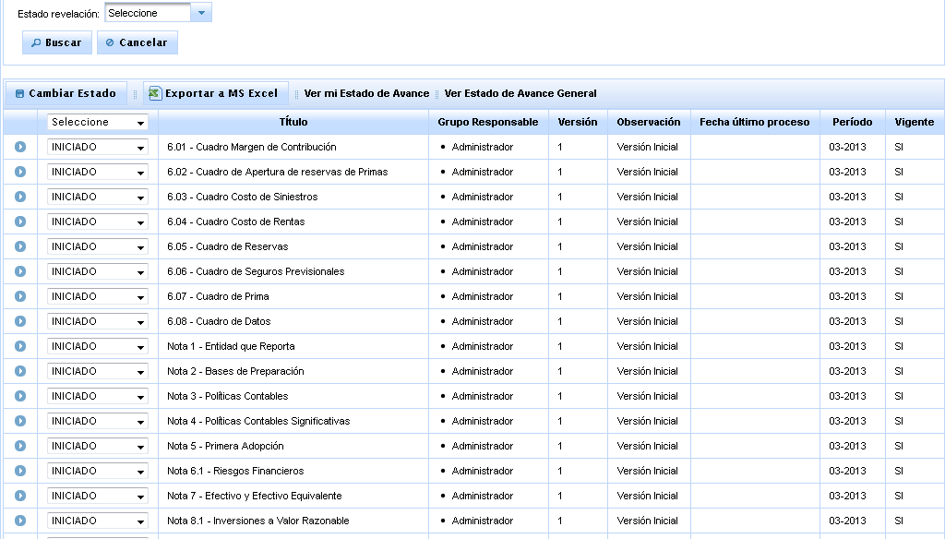
Clase | Solucion
Version.java | Se modifica named query VERSION_DETALLE_FIND_BY_FILTRO

reportes
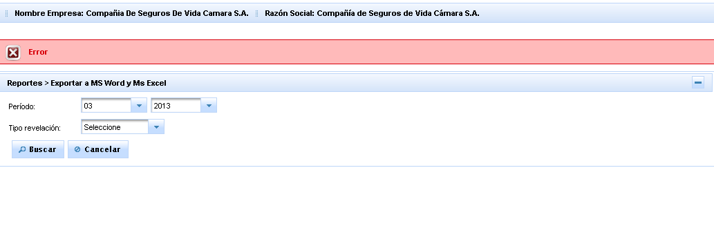
Clase | Solucion

